ログインページ＿エビデンス
単体テスト仕様書 |  | サブシステム名 | ログインページ | 作成日 | 2023-09-22 | 作成者 | 新田 恵士

テストNo | 1
DBに登録のあるユーザ情報をすべて入力してログインを押下するとTopページに遷移する。

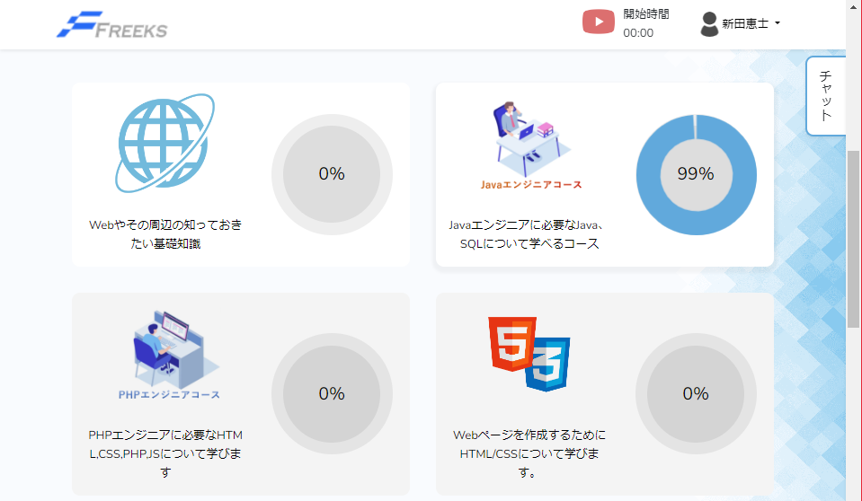

テストNo | 2
企業コードが未入力の場合

テストNo | 3
企業コードが5桁以外の場合

テストNo | 4
企業コードのみ入力済みで他2つの項目は未入力の場合

テストNo | 5
企業コード、メールアドレスが入力済みでパスワードが未入力の場合

テストNo | 6
企業コード、メールアドレス、パスワードを入力済みだが、入力値がDBにない場合

